Sheet1
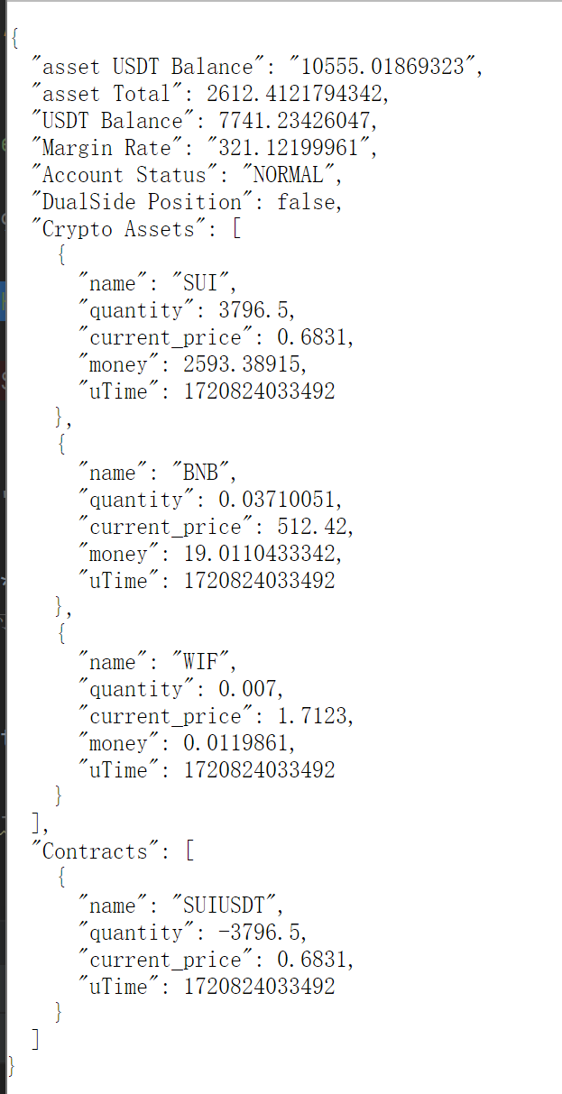
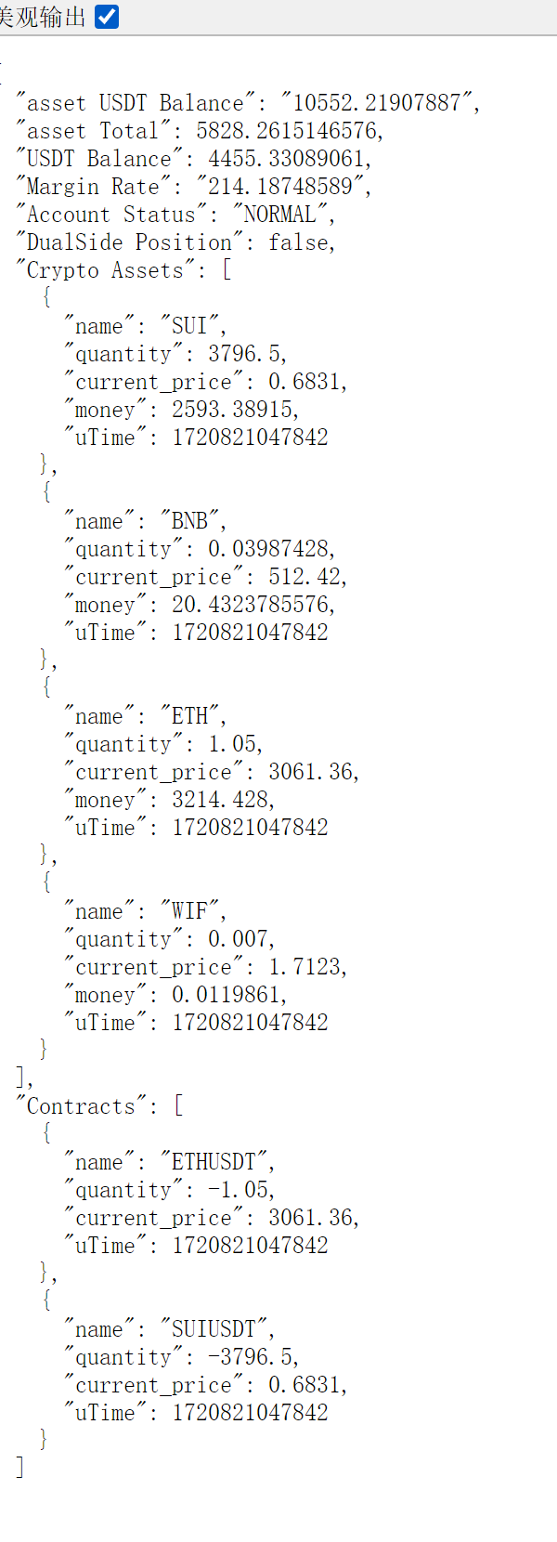
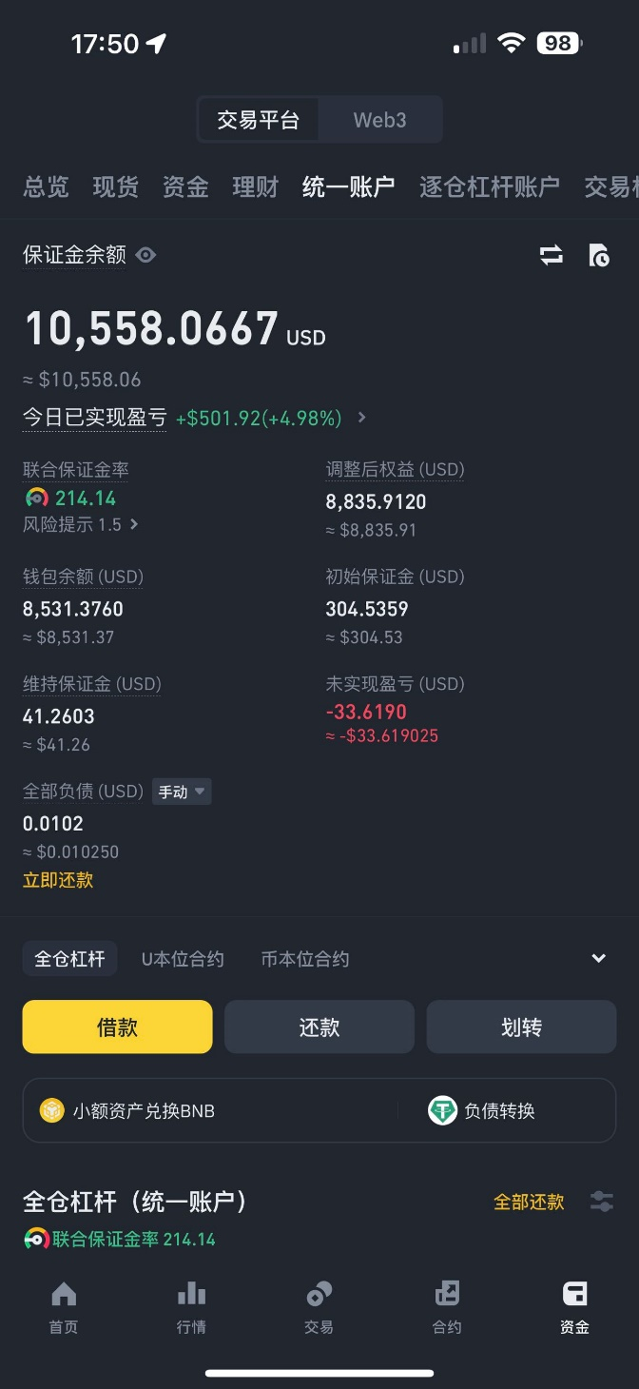
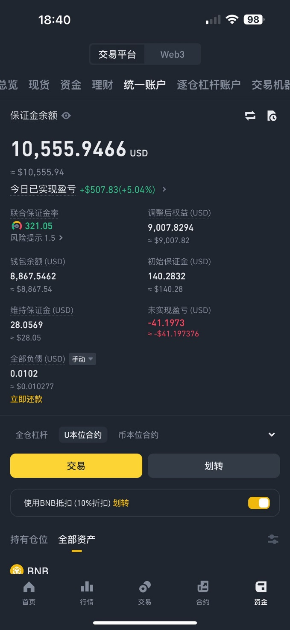
 | 只有一个合约 | 2个合约
总余额 | 10555.95 | 10558.07
USDT余额 | 7741.23 | 4455.33
初始保证金 | 140.28 | 304.54
维持保证金 | 28.06 | 41.26
未实现盈亏 | -41.2 | -33.62
总现货仓位 | 2612.4 | 5828.25
钱包余额 | 8867.54 | 8531.38
维持保证金 | 28.06 | 41.26

仓位SUI | 2593.39 | 2593.39
仓位ETH |  | 3214.43
仓位BNB | 19.01 | 20.43
 |  |  | 仅仅ETH
钱包余额-USDT余额 | 1126.31 | 4076.05 | 2949.74 | 大概推断，SUI现货只能抵扣 43%
钱包余额-USDT余额/现货总仓位 | 43.11% | 69.94% | 91.77% | ETH能抵扣90%

现货+USDT | 10353.63 | 10283.58
现货+USDT+初始保证金 | 10493.91 | 10588.12
现货+USDT+初始保证金+未实现盈亏 | 10452.71 | 10554.5

保证金率 | 321.01995723 | 214.15220553

